关系图
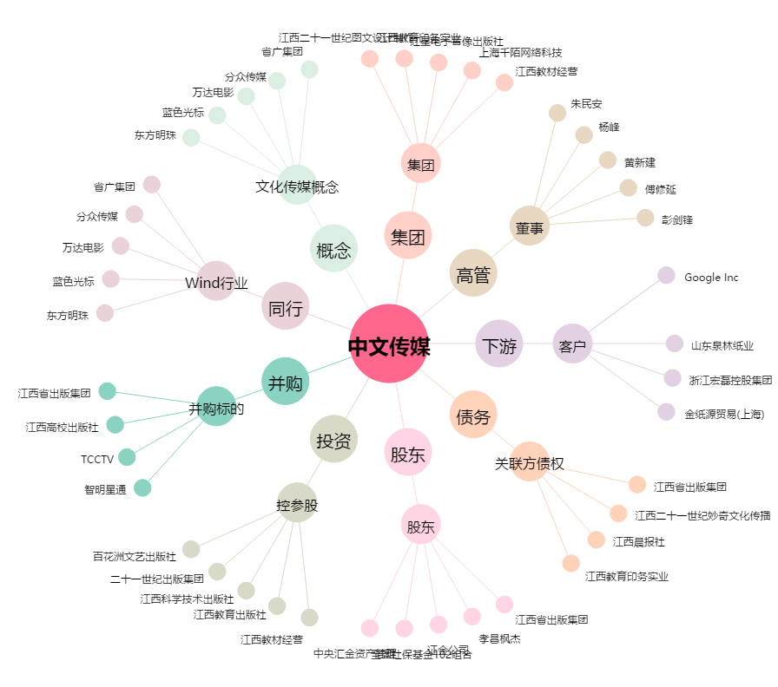
中文传媒[600373.SH] - 关系概览图

